シーケンス図
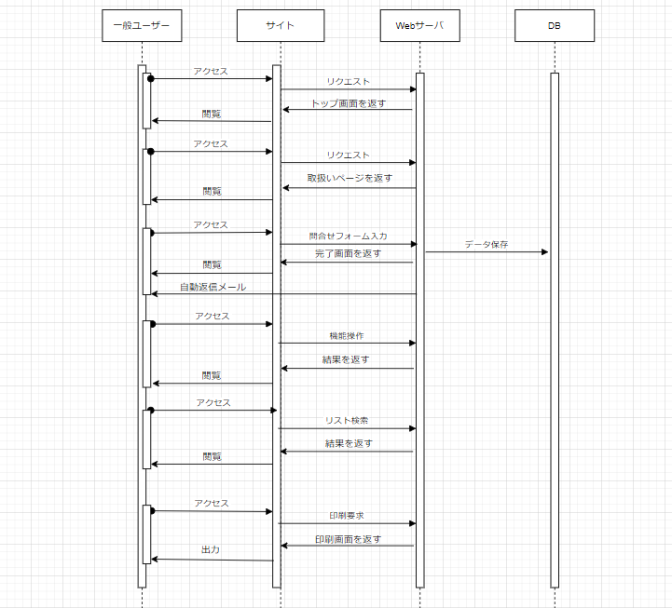
２．シーケンス図

図1：一般ユーザーによる画面操作 | 図2：更新担当者による管理画面操作

